Cover
-=+
الإحصاءات البيئية
CHAPTER XI
Environmental Statistics

GR-48
كمية المواد المستنفدة لطبقة الأوزون (طن متري) 1 CONSUMPTION OF OZONE DEPLETING SUBSTANCES (metric tons) 2013- 2018
2013 | 80.68
2014 | 84.93
2015 | 65.90
2016 | 63.50
2017 | 68.53
2018 | 68.81

GR-49
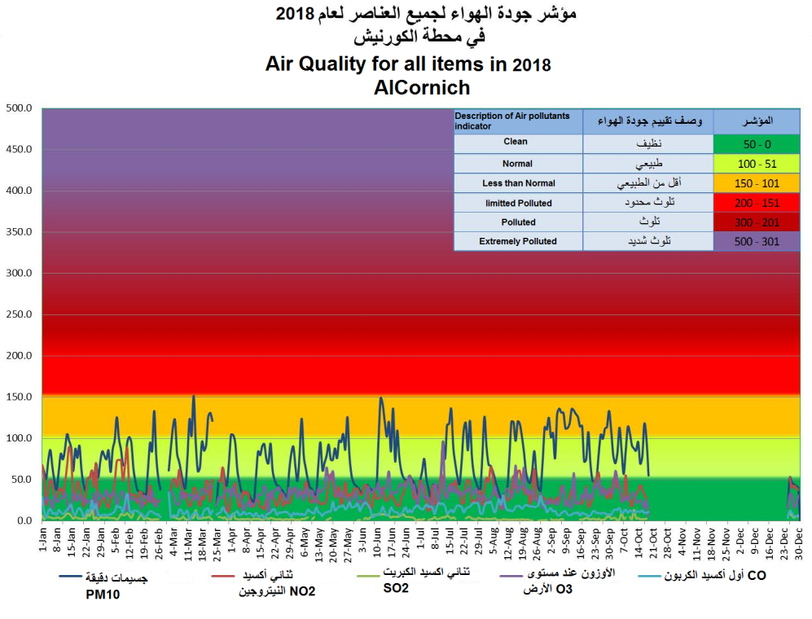


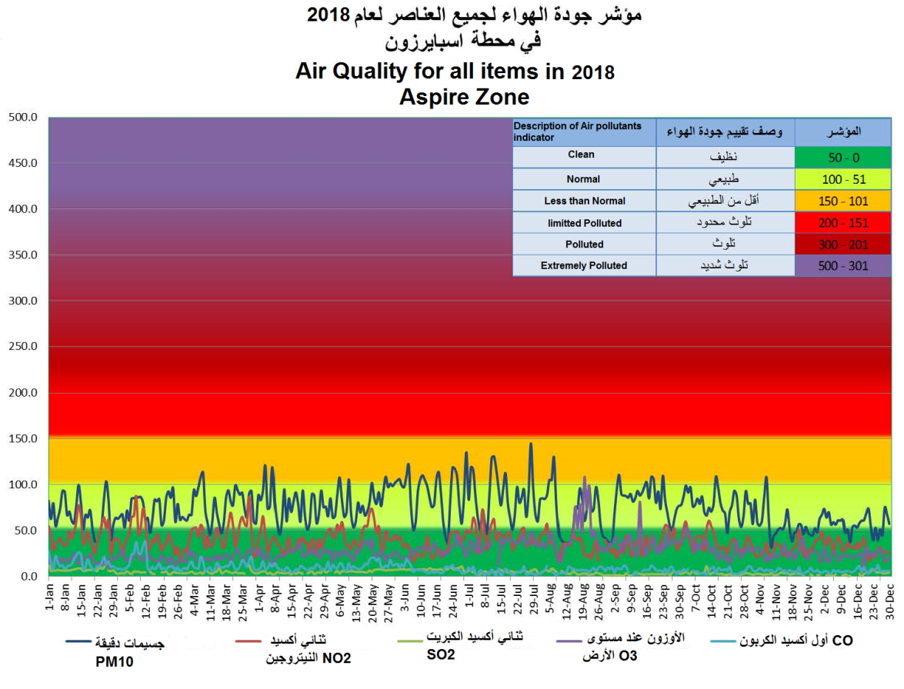

Graph No. (49) شكل رقم

GR-50
أعداد المها العربي في المحميات المختلفة NUMBER OF ARABIAN ORYX IN DIFFERENT PROTECTED AREAS 2018
 | 2018
الشحانية Shahanyah | 285
المسحبية Mashabyah | 699
الوجبة Al Wajbah | 120
أم ثنيتين Umm Thanytain | 4
أم قريبة Umm Grebah | 42
أم المواقع Umm Al Mawaqa | 38
راس لفان Ras Laffan | 4
مزرعة رقم (279) Farm (279) | 88
عشيرج Ashiraj | 215

Gr-51
كمية المصيد (طن متري) QUANTITY OF LOCAL CATCH (metric tons) 2018-2004
 | كمية المصيد (طن متري) Local catch (metric tons)
2004 | 11,134.0
2005 | 13,957.7
2006 | 16,945.6
2007 | 15,182.9
2008 | 17,688.4
2009 | 14,065.7
2010 | 13,760.4
2011 | 12,995.0
2012 | 11,273.5
2013 | 12,005.9
2014 | 16,213.0
2015 | 15,202.0
2016 | 14,513.0
2017 | 15,358.0
2018 | 14,665.0

GR-52
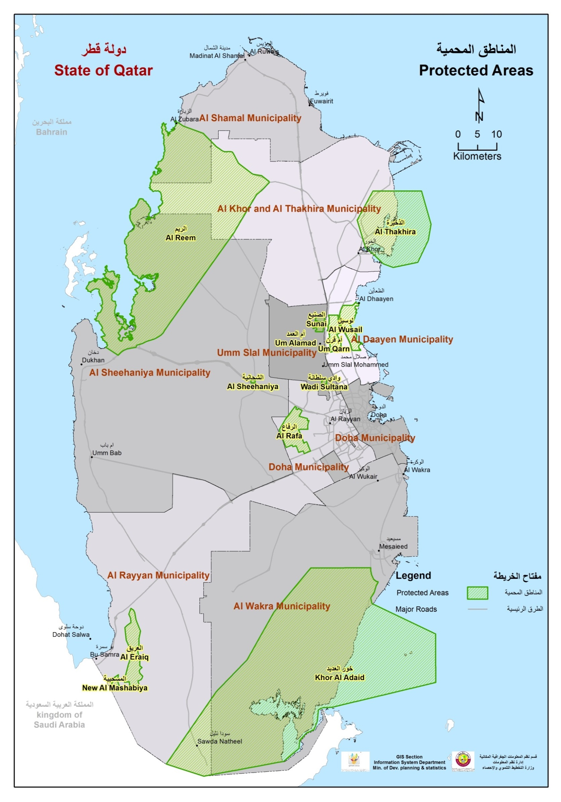

Graph No. (4) شكل رقم

Graph No. (52) شكل رقم

